关系图
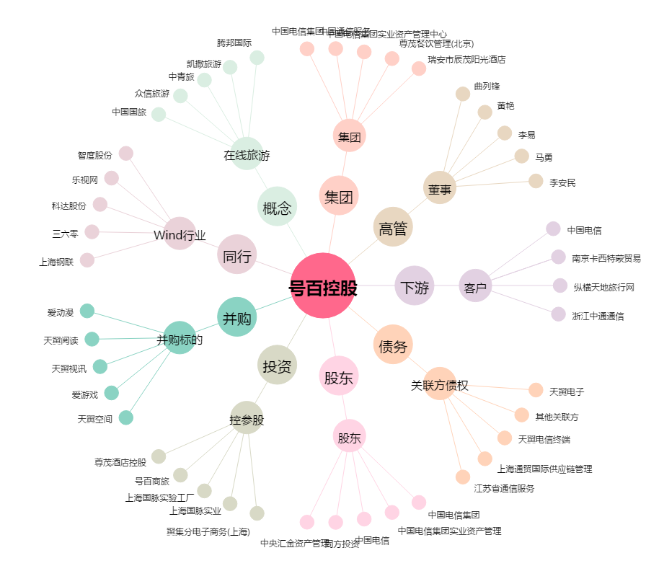
号百控股[600640.SH] - 关系概览图

